Funcional
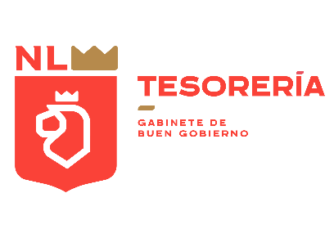

GOBIERNO DEL ESTADO DE NUEVO LEÓN
Clasificación Funcional del Gasto
Egresos Devengados 2022 - 2024
Cifras en miles de pesos

Concepto | 2022 | 2023 | 2024*

Gobierno | 28,797,170 | 32,269,425 | 18,326,471
Legislación | 662,575 | 785,575 | 446,398
Justicia | 9,095,280 | 9,637,047 | 4,954,807
Coordinación de la Política de Gobierno | 1,303,146 | 1,316,041 | 1,432,134
Asuntos Financieros y Hacendarios | 7,248,023 | 1,791,296 | 1,059,809
Seguridad Nacional | 531 | 876 | 2,174
Asuntos de Orden Público y de Seguridad Interior | 7,181,782 | 8,844,850 | 4,731,942
Otros Servicios Generales | 3,305,833 | 9,893,740 | 5,699,206
Desarrollo Social | 62,529,757 | 69,433,748 | 31,781,136
Protección Ambiental | 225,886 | 158,523 | 127,929
Vivienda y Servicios a la Comunidad | 3,230,326 | 3,591,781 | 1,161,241
Salud | 7,886,513 | 8,612,911 | 3,894,693
Recreación, cultura y otras manifestaciones sociales | 1,025,688 | 1,261,745 | 875,992
Educación | 43,326,910 | 48,418,245 | 22,258,805
Protección Social | 6,757,235 | 7,163,864 | 3,331,460
Otros asuntos sociales | 77,200 | 226,680 | 131,015
Desarrollo Económico | 7,963,842 | 12,816,137 | 7,969,191
Asuntos económicos, comerciales y laborales en general | 626,916 | 581,825 | 395,496
Agropecuaria, silvicultura, pesca y caza | 307,426 | 428,813 | 94,316
Combustibles y energía | 5,428 | 2,124 | 343
Transporte | 6,745,935 | 11,056,525 | 6,882,865
Turismo | 247,905 | 525,655 | 400,942
Ciencia, tecnología e innovación | 29,146 | 60,204 | 44,332
Otras industrias y otros asuntos económicos | 1,086 | 160,993 | 150,898
Otras | 54,591,556 | 74,535,499 | 20,358,121
Transacciones de la deuda pública / costo financiero de la deuda | 30,594,658 | 47,317,182 | 6,220,370
Transferencias, participaciones y aportaciones entre diferentes niveles y ordenes de gobierno | 23,996,898 | 27,218,318 | 14,137,751
Total de Egresos | 153,882,325 | 189,054,810 | 78,434,919

*/ Información al Segundo Trimestre de 2024

